文档说明
设计思路
why | 设计目的：快速便捷传达玩家接受到的队伍邀请信息，便于玩家执行加入队伍的操作 | 参考图
what | 文字，ui型的tips提示。
where | 组队ui，主界面
who | 接受到组队邀请的玩家
when | 玩家接受到组队邀请时
how | tips样式，显示规则

规则
显示规则 | 玩家收到组队邀请，屏幕上方出现tips1，组队按钮出现tips2.
 | 进入组队界面后，在“邀请”标签处有tips显示。
 | 点击“邀请”按钮，tips会销毁。
 | 邀请界面中，会显示邀请队伍的目标，和与受邀者的关系。

界面
邀请tips，玩家收到组队邀请时在屏幕上方出现。存在1.5秒后消失

 | 界面1 |  | 界面2

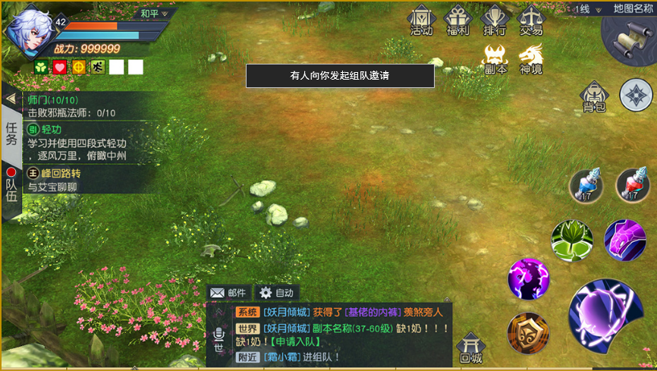
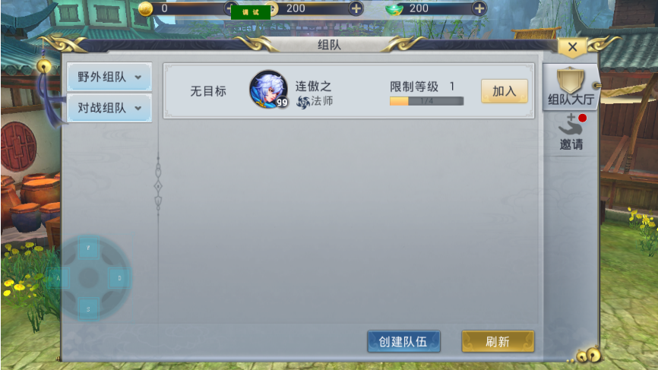

tips2。玩家收到组队邀请后出现。只有打开组队界面——邀请分页后。该tips才会消失

若有组队邀请，打开组队界面后，邀请标签上会显示tips。点击邀请标签，tips消失

邀请者，在哪个分类中发起的邀请
 | 界面3 |  | 界面4

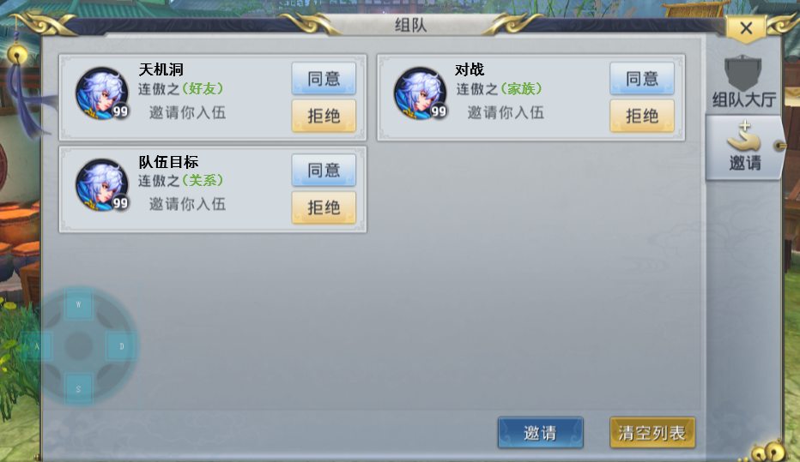
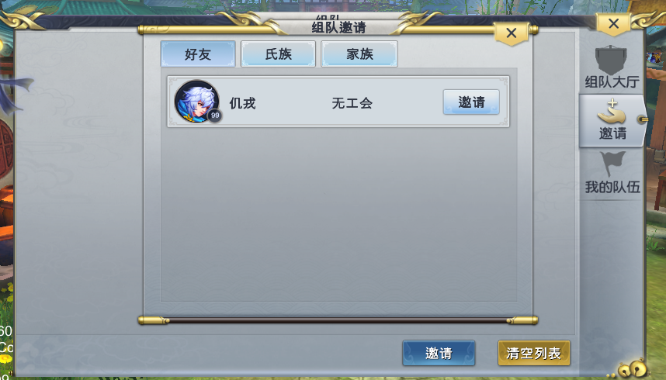

队伍目标，由队长设定。若无目标则显示为空

美术需求
邀请tips

